卡片
一级分类 | 一级分类描述 | 卡片类型 | 主题名称 | 致敬对象 | 标题 | 正文 | 封面设计描述 | 封面设计风格 | 封面尺寸 | 封面名称 | 封面图 | 高频优先级
职场突围 | 利益导向，需谨慎措辞 | 感谢卡 | 改PPT之恩 | 致：并肩作战的同事 | 这份PPT修改之恩，熊爪铭记！ | 昨天项目冲刺时🐻，看到你凌晨发来的优化版PPT，小熊内心真的暖化了❤️！你增加的动态图表让整个逻辑链清晰得像蜂蜜流淌🍯，关键页的备注更是神来之笔✨。知道你这周也在赶交付，这份雪中送炭的情谊，请务必让我用一顿蟹黄锅巴饭表达感谢！🐾 |  |  | 676 x 338 | 25-06-09-0001.png | 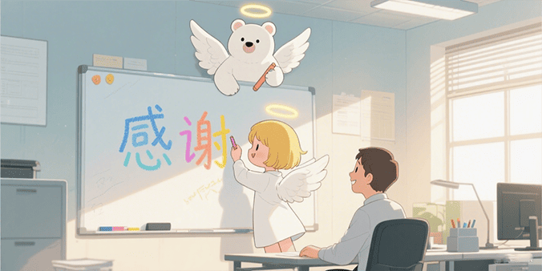 | 1
职场突围 | 利益导向，需谨慎措辞 | 感谢卡 | 带饭之恩 | 致：贴心同事 | 拯救饿熊的带饭之恩！ | 那天加班到胃袋空空🐻，你递来的饭盒简直像蜂蜜从天而降🍯！土豆牛腩的香气让工位秒变米其林餐厅🌟，连隔壁组小熊都探头问秘方。这份投喂情谊必须回馈——明天早餐你的咖啡我包了，加双份蜂糖浆那种！☕️ |  |  | 676 x 338 |  |  | 1
职场突围 | 利益导向，需谨慎措辞 | 感谢卡 | 加班协助 | 致：战友 | 深夜熊力支援已入账！ | 当所有小熊都回窝时🌙，你留下帮我核对数据的背影，像黑暗里的萤火虫般耀眼✨！特别感动你把关键错误标成蜂蜜色记号🍯，还附上避坑指南📝。这周末请务必让我用温泉蛋包饭偿还这份革命情谊！🐾 |  |  | 676 x 338 |  |  | 1
职场突围 | 利益导向，需谨慎措辞 | 感谢卡 | 项目支持 | 致：关键先生/女士 | 熊爪击掌！项目军功章有你一半 | 最后三天攻坚时🔥，你提供的客户洞察就像给迷路小熊的指南针🧭！特别是那句'他们真正想要的是蜂巢不是花田'，直接扭转提案方向🔄。庆功宴主位已预留，请务必分享你的破局智慧！🎉 |  |  | 676 x 338 |  |  | 1
职场突围 | 利益导向，需谨慎措辞 | 道歉卡 | 任务延期 | 致：受影响的伙伴 | 熊爪举白旗：关于任务延期的致歉 | 复盘本周的延误🐻，就像小熊搬运时摔了蜜罐🍯——原料准备不足是我的主因😔。你预留的协作窗口被我意外压缩，特别感谢你在晨会上的弹性处理🤝。为弥补时间损失，已准备甘栗蛋糕+清晰到小时的新排期⏳，今晚能请你喝杯蜂蜜拿铁敲定吗？☕️ |  |  | 676 x 338 |  |  | 4
职场突围 | 利益导向，需谨慎措辞 | 道歉卡 | 沟通失误 | 致：伙伴 | 熊耳发烫的沟通反思 | 今早会议中的表述偏差🐻，像小熊想递蜂蜜却打翻罐子🍯😅。特别感谢你即时用'所以你的意思是...'帮我挽回局面🤝。整理了沟通自查清单：<br>①情绪温度计🌡️ <br>②关键点预演📝 <br>③留白呼吸区💨，下班后能一起完善吗？✨ |  |  | 676 x 338 |  |  | 4
职场突围 | 利益导向，需谨慎措辞 | 轻效卡 | 会议提醒 | 致：项目伙伴们 | 熊爪敲黑板：会议温馨备忘 | 本次树洞会议需携带🌳：<br>①上周蜂蜜产量报告🍯 <br>②蜂巢优化方案🏗️ <br>③雨林合作进度表🌧️。提前10分钟到场可领取蜂蜜松饼🥞，重要议题已标亮在附件《丛林指南》P12-15 📘 |  |  | 676 x 338 |  |  | 1
职场突围 | 利益导向，需谨慎措辞 | 轻效卡 | 进度同步 | 致：协作伙伴 | 蜂蜜流进度表（截至本日） | 核心部分🍯：蜂巢架构搭建完成80%（较计划快5%📈）待办：①采蜜路线验证（周三前🗓️） ②熊力资源配置（等审批⏳）风险提示：花粉过敏季可能影响野外作业🌼，已备替代方案🛡️ |  |  | 676 x 338 |  |  | 1
职场突围 | 利益导向，需谨慎措辞 | 建议卡 | 流程优化 | 致：流程优化组 | 关于蜂蜜采集的熊爪提案 | 发现当前三次转运导致蜂蜜损耗率↑15%📉，建议：改直线型蜂巢通道（附图📐）。测试数据：效率提升30%📈+损耗降低8%，已做沙盘模型可随时演示🔍 |  |  | 676 x 338 |  |  | 4
职场突围 | 利益导向，需谨慎措辞 | 建议卡 | 改进建议 | 致：产品设计组 | 用户反馈：蜜罐握感优化方案 | 测试组小熊反馈现款蜜罐边缘易打滑🐻，建议：①增加防滑波纹〰️ ②底部加硅胶垫（成本增加0.5松果🌰）。3D打印样品已放您工位，期待探讨！💡 |  |  | 676 x 338 |  |  | 4
亲密关系 | 情感导向，重温度传递 | 夸夸卡 | 日常小确幸 | 致：我的生活魔术师 | 你让平凡日子发光的超能力！ | 今早发现你把摔裂的蜂蜜罐改成花瓶🐻，插着蒲公英的样子让我呆住三秒✨！你总能把我的'小熊灾难'变成'限量艺术品'🎨，这种魔法比彩虹还珍贵！🌈 |  |  | 676 x 338 | 25-07-02-0001.png | 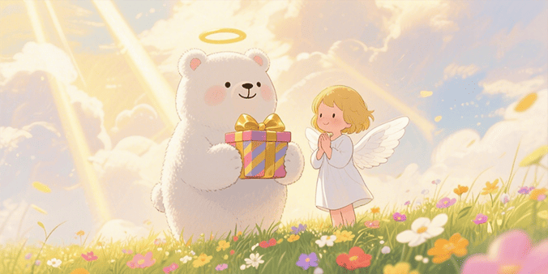 | 1
亲密关系 | 情感导向，重温度传递 | 夸夸卡 | 特殊成就 | 致：登月小熊 | 宇宙级夸夸正在抵达！ | 当你颤抖着交出辞职信去追烘焙梦时🐻，比熊宇航员登陆月球还勇敢🚀！现在全森林都知道'焦糖熊爪包'是你作品🥐——原来甜蜜真的可以改变世界🍯✨ |  |  | 676 x 338 |  |  | 1
亲密关系 | 情感导向，重温度传递 | 抱抱卡 | 安慰鼓励 | 致：我的小战士 | 受伤熊爪需要治愈光波—— | 看到你强撑笑容说'没关系'时🐻，我的心像被松果砸中的蜂蜜罐🍯💔。请靠过来接收专属治愈波长：<br>①左爪梳毛服务🐾 <br>②耳语鼓励循环🔁 <br>③无限量熊抱订阅🤗 |  |  | 676 x 338 | 25-07-02-0002.png | 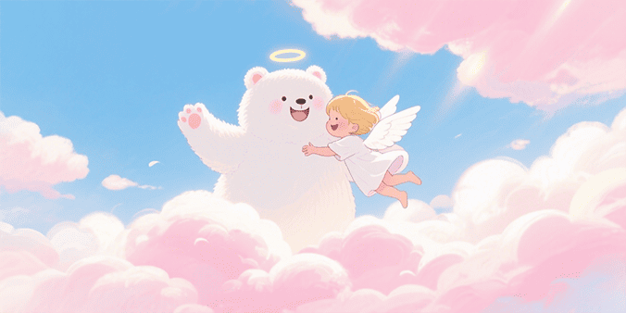 | 1
亲密关系 | 情感导向，重温度传递 | 抱抱卡 | 表达爱意 | 致：我的小太阳 | 电量不足？接收熊牌充电抱抱！ | 今天路过奶茶店看到你爱的芋泥口味🧋，突然想起上周你加班时蜷成小熊团的模样🐻💤。虽然你说'没事'，但我想告诉你：我的怀抱永远有37℃恒温暖巢🌡️，疲惫时请随时来汲取熊力——就像你每次用笑容给我充电那样⚡️ |  |  | 676 x 338 |  |  | 1
亲密关系 | 情感导向，重温度传递 | 道歉卡 | 忘记纪念日 | 致：最值得珍惜的你 | 熊脑当机忏悔录 | 当看到日历才惊觉错过松果纪念日🐻，像冬眠醒来看见融化的雪人⛄️💔。特别订制了'双倍甜蜜补偿日'🍯：早晨蜜糖吐司🍞+黄昏萤火森林漫步🌳+午夜熊影院重映我们的初遇🎬 |  |  | 676 x 338 | 25-07-01-0001.png | 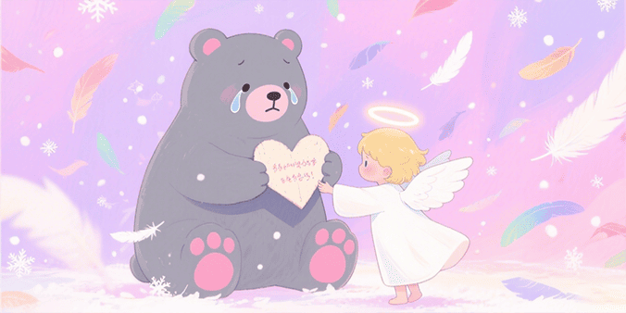 | 4
亲密关系 | 情感导向，重温度传递 | 道歉卡 | 无心之失 | 致：我的彩虹 | 雨后道歉云朵飘来了 | 那句'你太敏感'脱口而出时🐻，就像在彩虹上踩了泥爪印🌈💔。其实我明白：是你让我的黑白世界有了颜色🎨。已报名情绪管理课，这是第一课笔记《如何守护彩虹》📒 |  |  | 676 x 338 |  |  | 4
亲密关系 | 情感导向，重温度传递 | 纪念卡 | 周年纪念 | 致：我的专属饲养员 | 第X个共同囤积松果的纪念日！ | 从你帮我擦掉胡须上的奶泡开始🐻，到如今收藏了73张车票🎟️，我们像两熊冬眠时共享心跳💓。特别订制了'记忆罐头'：存着初遇影院票根🎫、你烤焦的饼干照片🍪、暴雨夜共撑的橡果伞☔️...今晚能续存新故事吗？✨ |  |  | 676 x 338 |  |  | 5
亲密关系 | 情感导向，重温度传递 | 纪念卡 | 特殊日子 | 致：人生合伙人 | 今天是我们第1次看极光的日子！ | 北极光在湖面跳舞那晚🌌，你说'以后每年都要收集不同颜色的光'🌈。今年虽不能去北欧，但我把三年极光做成了投影项链——按下熊爪🐾，光就在心口绽放💖 |  |  | 676 x 338 |  |  | 5
亲密关系 | 情感导向，重温度传递 | 能量卡 | 能量补给 | 致：我的充电桩 | 紧急熊力充能包 | 检测到你连续加班三天🐻！现投放：<br>①提神蜂蜜薄荷膏🌿 <br>②肩颈按摩预约券💆 <br>③'立刻休息'强制令⏸️。反抗无效——你上次救我时说过：接受关怀也是勇敢💪 |  |  | 676 x 338 |  |  | 2
亲密关系 | 情感导向，重温度传递 | 能量卡 | 加油打气 | 致：追光者 | 你比想象中接近山顶！ | 凌晨四点看到你书房的灯光🐻，像雪山上的熊灯塔🗻✨。记住：第37次模拟考进步的不只是分数📈，还有你眼底不灭的火种🔥。保温杯里是灵芝蜂蜜茶🍵，喝一口继续征服吧！🏆 |  |  | 676 x 338 |  |  | 2
亲密关系 | 情感导向，重温度传递 | 感谢卡 | 养育之恩 | 致：世界上最棒的妈妈 | 熊窝里的永恒暖光 | 从第一次学步摔倒时您手心的温度🤲，到离家时行李箱里塞满的蜂蜜罐头🍯，我才懂得：母爱就是永不熄灭的炉火🔥。下一场母亲节，请允许笨拙的小熊为您建造一日‘女王城堡’👑——早餐床头服务☕️+全天免家务特权🧹+星空影院专场！🎬 |  |  | 676 x 338 | 25-07-01-0002.png | 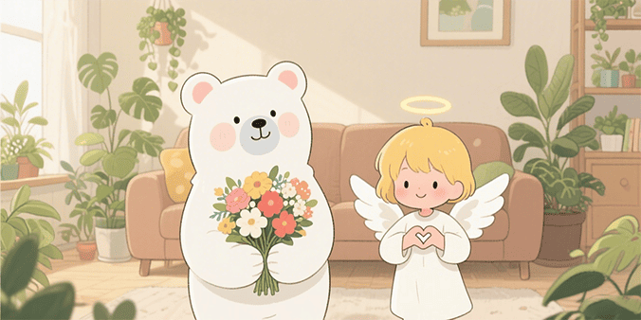 | 1
亲密关系 | 情感导向，重温度传递 | 感谢卡 | 成长灯塔 | 致：我的超级英雄爸爸 | 您肩上的风景最美！ | 小时候坐在您肩头看庙会灯火🐻，以为触摸到了星星⭐️；如今才明白，是您用脊梁为我搭建了登云梯🌁。定制了‘熊力按摩年卡’💆——每月8号专属推拿日，顺便听您讲讲年轻时的‘屠龙故事’！🐉 |  |  | 676 x 338 |  |  | 1
朋友社交 | 边界导向，怕伤情面 | 感谢卡 | 带饭之恩 | 致：救命粮仓 | 穿越食堂的带饭侠！ | 那天论文deadline前📚，你跨三个宿舍区送来的鸡排饭🐻，简直像给饿熊空投的生存物资✈️！特别是藏在饭盒底的‘加油便签’💌，让我熬过了最难啃的章节。这周末翻墙出去吃火锅？我请客——用你帮我省下的外卖钱！🍲 |  |  | 676 x 338 |  |  | 3
朋友社交 | 边界导向，怕伤情面 | 拒绝卡 | 拒绝借钱 | 致：老友 | 熊爪暂锁蜜罐的坦诚时刻 | 收到消息时小熊正对着空罐子发呆🐻（上月刚为熊窝续贷🏠）。虽无法提供蜂蜜支援🍯，但整理了本地兼职地图🗺️/旧物寄售指南📦，周末也能陪你模拟面试💼。记得你煲汤一绝🍲，要不我用摄影技能换餐？📸 |  |  | 676 x 338 |  |  | 3
朋友社交 | 边界导向，怕伤情面 | 拒绝卡 | 拒绝邀约 | 致：派对达人 | 小熊需要洞穴恢复日 | 超想去你的星空露营⛺️！但最近熊力值告急🐻（见附图：社交能量表只剩10%📉）。下周森林音乐会一定到🎵，这次让我带特调蜂蜜酒🍯和独家歌单？🎶 |  |  | 676 x 338 |  |  | 3
朋友社交 | 边界导向，怕伤情面 | 自嘲卡 | 化解尴尬 | 致：全场最佳救场王 | 恭喜见证本熊社死名场面！ | 当我在聚会中把果汁泼成抽象派油画时🐻，终于领悟'尴尬'是熊生必备调味剂🌶️。感谢你秒接的纸巾和神梗：'这泼墨技法值200个松果！'🌰 为纪念此刻，特制'翻车徽章'——下次你出糗时我戴它跳舞助兴！💃 |  |  | 676 x 338 |  |  | 3
朋友社交 | 边界导向，怕伤情面 | 自嘲卡 | 幽默破冰 | 致：新邻居 | 关于熊式装修的道歉预告 | 接下来三天会有'伐木交响曲'🐻（装修时间表附图📅）。作为补偿：<br>①隔音耳塞已挂门把🔇 <br>②每日下午茶静音时段🫖 <br>③完工后开放蜂蜜品尝会🍯。附赠《熊居防震指南》📜 |  |  | 676 x 338 |  |  | 3
朋友社交 | 边界导向，怕伤情面 | 鼓励卡 | 考试加油 | 致：备考战士 | 知识蜂蜜正在结晶！ | 看到错题本厚度时别慌📚——每道红叉都在为最终蜂巢打基础🐝。送你记忆蜂蜜匙🍯：早背重点抹左爪🐾，晚刷真题涂右掌。等捷报那天，我们开蜜罐狂欢！🎉 |  |  | 676 x 338 |  |  | 3
朋友社交 | 边界导向，怕伤情面 | 鼓励卡 | 面试鼓励 | 致：潜力新星 | 面试官即将收获宝藏熊！ | 你打磨的'蜂巢管理方案'连老熊王都赞叹🐻👑，记住：紧张时就默念'我带着整片森林的智慧'🌳。西装内袋放了幸运松果🌰，捏三下召唤自信！✨ |  |  | 676 x 338 |  |  | 3
朋友社交 | 边界导向，怕伤情面 | 纪念卡 | 周年纪念 | 致：十年树洞友 | 时间酿的蜜特别甜 | 从偷摘苹果被追到合伙开果园🐻，我们的'犯罪记录'都成了勋章🏅！定制了友谊存折💌：存入第100次深夜通话🌙+第83次互相拯救，利息是永恒熊吼支持📢 |  |  | 676 x 338 |  |  | 5
朋友社交 | 边界导向，怕伤情面 | 纪念卡 | 特殊日子 | 致：旅伴 | 重返遇见海豚的那天！ | 收到你寄的贝壳风铃🐚，突然想起我们追浪花的尖叫比海鸥还响🌊🐻！今年暴风雨纪念日不哭——我订了荧光海滩小屋🏖️，再演次'两只落汤熊的冒险'吧？☔️ |  |  | 676 x 338 |  |  | 5
朋友社交 | 边界导向，怕伤情面 | 感谢卡 | 帮助感谢 | 致：救命恩熊 | 暴雨夜的灯塔熊 | 车抛锚那晚🚗，你冒雨送来的不仅是汽油⛽️，还有整个冬天的温暖☀️。特制'报恩地图'🗺️：<br>①随时召唤司机熊🐻 <br>②终身免费洗车🧼 <br>③每月分享外婆牌蜂蜜糕🍯 |  |  | 676 x 338 |  |  | 3
朋友社交 | 边界导向，怕伤情面 | 感谢卡 | 礼物致谢 | 致：惊喜大师 | 你送的不是相机是魔法眼！ | 生日那台相机竟捕捉到📸：晨雾里的鹿群跳舞🦌、外婆笑出泪的皱纹👵、我发呆时头顶落松果🌰...原来世界比熊眼见的更温柔🐻❤️。下周摄影展请务必坐首席！🎉 |  |  | 676 x 338 |  |  | 3
朋友社交 | 边界导向，怕伤情面 | 抱抱卡 | 安慰朋友 | 致：受伤小熊 | 我的树洞永远有备用蜂蜜 | 失业通知像突然崩塌的蜂巢🐝💔，但请相信：蛰痛终会酿成养分🍯。这周我当你的'职业侦察熊'🔍，已锁定三个适合你天赋的新方向（分析报告在附件）📊 |  |  | 676 x 338 |  |  | 3
朋友社交 | 边界导向，怕伤情面 | 抱抱卡 | 表达支持 | 致：追梦傻瓜 | 全宇宙最硬的熊盾已启动！ | 当全世界说'安稳多好'🌍，你偏要造会飞的蜂巢🐝✈️。记住：每次试飞都有我当安全网🛡️。首批投资人礼包：<br>①实验场地🧪 <br>②三年蜂蜜储备🍯 <br>③24小时吐槽热线📞 |  |  | 676 x 338 |  |  | 3
自我疗愈 | 关怀内向人群，自我关怀 | 能量卡 | 自我激励 | 致：了不起的自己 | 今日熊爪能量补给包已送达！ | 当你说'再试最后一次'时🐻，山洞外的星光都亮了✨。记得吗？去年此时你连搭树屋都发抖🌳，如今已造出带烟囱的暖巢🏠。请收下这罐特酿勇气蜂蜜🍯：第一勺敬你死磕的倔强💪，第二勺敬失败后仍愿发芽的心🌱 |  |  | 676 x 338 | 25-07-01-0003.png | 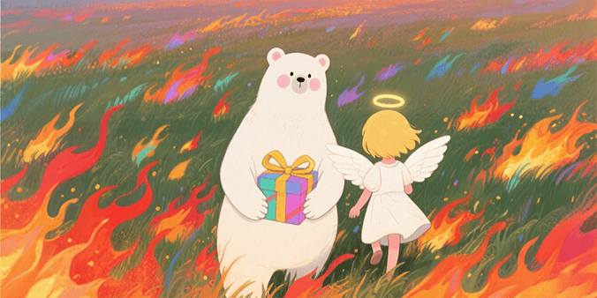 | 2
自我疗愈 | 关怀内向人群，自我关怀 | 能量卡 | 能量补充 | 致：疲惫战士 | 熊窝充电协议已生效！ | 社交能量耗尽警告⚠️！现执行：<br>①拒接所有蜂鸣器🐝 <br>②启动洞穴防护罩🛡️ <br>③播放溪流白噪音🌊。充能礼包含：无花果酥x3🥮+冥想引导音频🎧+星空投影毯✨ |  |  | 676 x 338 |  |  | 2
自我疗愈 | 关怀内向人群，自我关怀 | 自嘲卡 | 化解失败 | 致：跌倒专家 | 本次搞砸成就已解锁！ | 面试忘词那刻🐻，像在瀑布下找眼镜🌊😅，但请为以下突破鼓掌👏：①没哭花胡子（进步！）②整理了考官金句📝 ③发明'尴尬转移法'💫。失败勋章已存入成长博物馆🏛️ |  |  | 676 x 338 |  |  | 2
自我疗愈 | 关怀内向人群，自我关怀 | 自嘲卡 | 幽默解压 | 致：年度计划拖延熊 | 新年目标七月达成进度 | 翻开计划本笑出声📖：'学蜂鸟飞'停在买翅膀材料🐦，'读50本书'完成序言部分📚...但'爱自己'这项超额完成💖！奖励蜂蜜浴吧🛁——躺平也是重要成就😌 |  |  | 676 x 338 |  |  | 2
自我疗愈 | 关怀内向人群，自我关怀 | 鼓励卡 | 自我肯定 | 致：勇敢发声者 | 今天你说了'不'！ | 对加班要求摇头那瞬间🐻，比熊吼震落松果还帅气🌰💥！虽然手在抖，但这是守护能量边界的关键战役🛡️。奖励勇气蜂蜜蛋糕🍯，上面写着'我的时间很珍贵'⏳ |  |  | 676 x 338 | 25-07-02-0003.png | 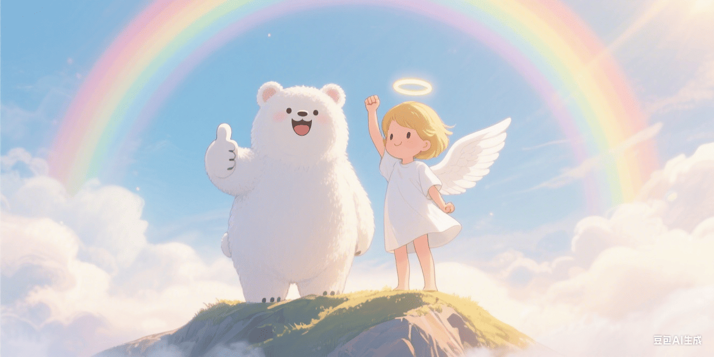 | 3
自我疗愈 | 关怀内向人群，自我关怀 | 鼓励卡 | 成就庆祝 | 致：微小进步大师 | 掌声献给坚持21天的你！ | 晨跑计划从'三天放弃'到'三周持续'🐻，像小熊学会直立行走般了不起🚶‍♂️！定制了阶段勋章🏅：①早起勇士🌅 ②细雨征服者🌧️ ③心跳指挥官💓 |  |  | 676 x 338 |  |  | 3
自我疗愈 | 关怀内向人群，自我关怀 | 疗愈卡 | 压力释放 | 致：辛苦坚持的你 | 请领取专属防融化合集 | 检测到你正承受超重30%的松果压力🐻🌰！小熊温馨提示：《淋雨指南》存着——<br>①把待办事项捏成泥球扔远💨 <br>②对夜空学狼嚎🐺（附私藏荒岛坐标🗺️） <br>③重读去年今日的焦虑日记📖 你会发现：所有裂痕都在给熊生镶金边✨ |  |  | 676 x 338 |  |  | 2
自我疗愈 | 关怀内向人群，自我关怀 | 疗愈卡 | 心灵充电 | 致：内在小孩 | 今晚属于你的小熊乐园 | 检测到内心小熊在角落蹲太久🐻！现开放：<br>①涂鸦墙🎨（颜料已备） <br>②童话书堆📚 <br>③安全哭哭角😢 <br>④无限量蜂蜜奶昔🍯。成人世界明早8点回归⏰，此刻请做快乐小熊😄 |  |  | 676 x 338 |  |  | 2
自我疗愈 | 关怀内向人群，自我关怀 | 学习卡 | 学习计划 | 致：进修熊 | 知识蜂巢建造指南 | 将大目标拆成小蜂房🐝：<br>①每天存1个知识点（蜂蜜🍯） <br>②周五架构梳理（筑巢🏗️） <br>③月末成果展示（酿蜜🍯）。附进度跟踪表📊+奖励机制：完成周计划可兑换森林影院🎬 |  |  | 676 x 338 |  |  | 3
自我疗愈 | 关怀内向人群，自我关怀 | 学习卡 | 知识总结 | 致：思维建筑师 | 熊脑知识图谱生成中！ | 把零散笔记变成思维导图时🐻，像给乱跑的蜜蜂建了导航塔🐝🧭。特别发现：心理学与蜂群管理竟有12处通联（见附录）🔗。奖励深度思考时间⏳+蜂蜜核桃补脑包🍯 |  |  | 676 x 338 |  |  | 3
通用场景 | - | 道歉卡 | 即时修复 | 致：重要伙伴 | 熊爪举白旗 | 言语如失控的蜂群🐝，刺痛了你精心培育的花园🌷。请收下这份'心灵修复包'🧰：<br>①真诚倾听👂 <br>②补救行动📝 <br>③成长承诺🌱 |  |  | 676 x 338 |  |  | 1
通用场景 | - | 拒绝卡 | 温柔界限 | 致：亲爱的你 | 能量防护罩启动 | 检测到当前社交电量仅剩15%🔋，需要进入树洞回血🌳。预约了'满格重逢日'📅：下周五黄昏，带着星星故事来充电吧✨ |  |  | 676 x 338 |  |  | 1
通用场景 | - | 感谢卡 | 温暖相助 | 致：关键伙伴 | 你的援手如甘霖 | 任务洪流中你的精准支持💧，让压力瞬间化作前进动力🚀。这份情谊已存入我的互助银行🏦，随时等你兑现！ |  |  | 676 x 338 |  |  | 1
通用场景 | - | 鼓励卡 | 追光而行 | 致：奋斗者 | 你比极光耀眼 | 专注的侧脸映着微光💻，像夜空中最亮的导航星✨。保温杯里有新酿的勇气蜂蜜茶🍵，喝一口继续征服群山！ |  |  | 676 x 338 |  |  | 1
通用场景 | - | 夸夸卡 | 魔法时刻 | 致：创意精灵 | 平凡点金术 | 发霉墙角变森林秘境🌲，剩饭改造星级料理🍛——你让日常变成蜂蜜色的童话🍯！这种魔法比彩虹更珍贵🌈 |  |  | 676 x 338 |  |  | 1
通用场景 | - | 拒绝卡 | 智慧婉拒 | 致：伙伴 | 熊式优雅说不 | 你要的蜂蜜暂锁冬眠仓🍯，但找到完美替代：<br>①宝藏地图🗺️ <br>②万能工具包🧰 <br>③技能交换券🎫 |  |  | 676 x 338 |  |  | 1
通用场景 | - | 道歉卡 | 雨后彩虹 | 致：受伤的心 | 裂缝中的光 | 伤人的话像冰雹❄️，砸坏了我们共育的花园🌷。工具箱已备妥：<br>①倾听耳麦🎧 <br>②理解放大镜🔍 <br>③阳光补偿券☀️ |  |  | 676 x 338 |  |  | 1

